Sheet1
conductivity board 동작 Checklist

Main board
 | 항목 | 테스트 방법 | interface | 테스트 프로그램 | test 결과 | 참고 (파형, 이미지 capture)
1-1 | DC/DC converter (5V, 3.3V) | 오실로 스코프를 이용하여 24V 입력 전압 및 부하 전압 및 ripple 측정 |  |  | 24V 입력전압 (실측 전압 24 V) 5/3.3V 출력전압 (실측 전압 5 V/ 3.3 V) ripple 전압,1% 기준 (실측 전압 V / V) | 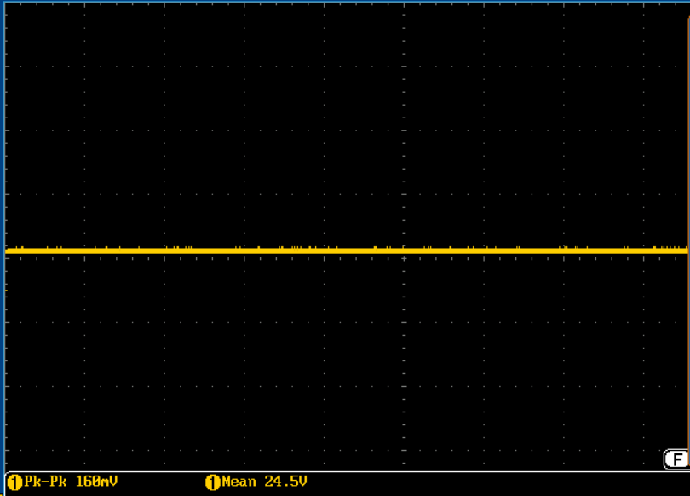 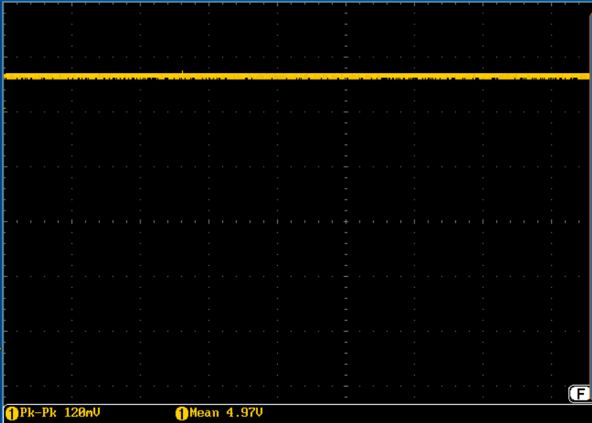 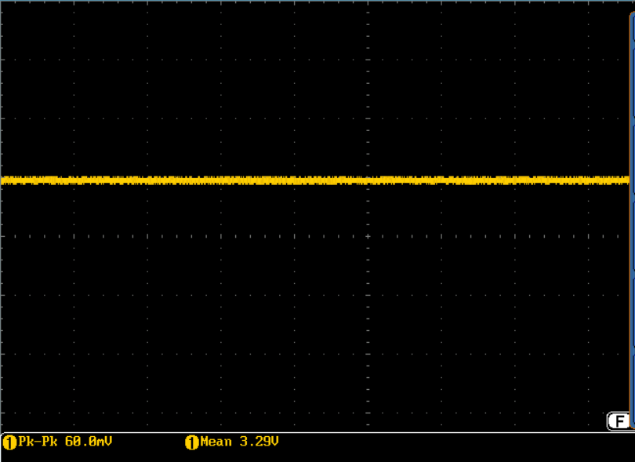
1-2 | 2 channel 4-20mA 출력 | MCU에서 12 bit DAC max(0x0fff), middle(ox800), min(0x333)V 출력 후 250옴에 걸리는 전압을 전류로 환산 하여 점검 | MCU internal | 자체 설계 프로그램 | PA4 port max 5V (20mA)기준 (실측 전압 5 V) PA4 port middle 2.5V (10mA) 기준 (실측 전압 2.5 V) PA4 port main 1V (4mA)기준 (실측 전압 1 V) PA5 port max 5V (20mA)기준 (실측 전압 5 V) PA5 port middle 2.5V (10mA) 기준 (실측 전압 2.5 V) PA5 port main 1V (4mA)기준 (실측 전압 1 V) | 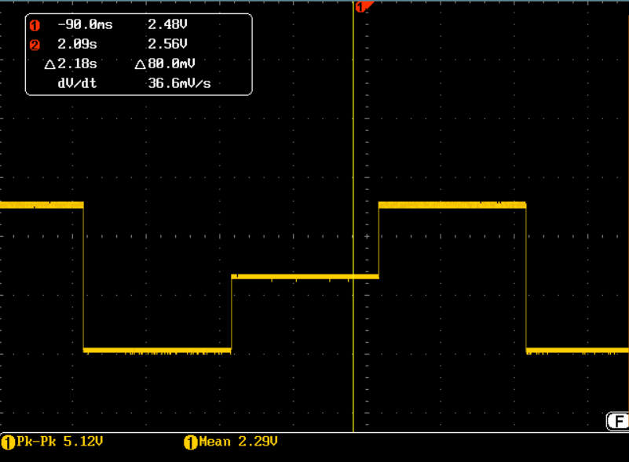
1-3 | HART 통신 | HART 통신 프로토콜을 사용한 데이터 전송 확인 | UART | 넥썸 설계 프로그램
1-4 | GPIO control | 오실로 스코프를 이용하여 MCU에서 GPIO control logic 변화 측정 status LED 점등 상태 확인 | GPIO | 자체 설계 프로그램 | PI4 port GP0 logic 변화 감지 (OK) PI5 port GP1 logic 변화 감지 (OK) PI6 port GP2 logic 변화 감지 (OK) PI7 port GP3 logic 변화 감지 (OK) PI8 port GP4 logic 변화 감지 (OK) PI9 port GP5 logic 변화 감지 (OK) PI10 port GP6 logic 변화 감지 (OK) PF6 port LED 변화 감지 (OK) PF7 port LED 변화 감지 (OK) PF8 port LED 변화 감지 (OK) | 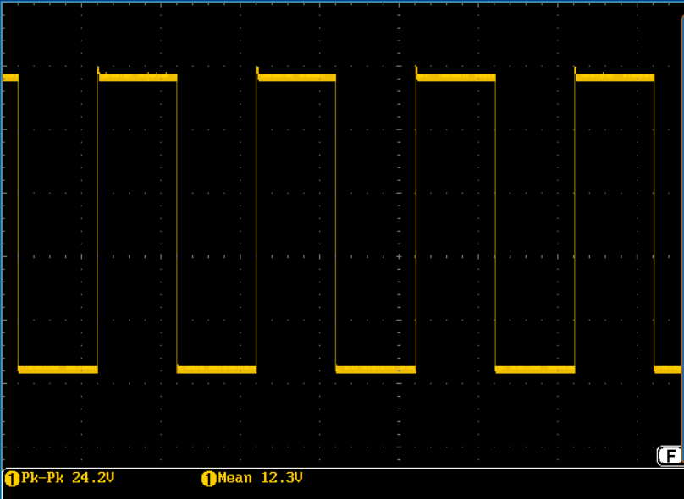 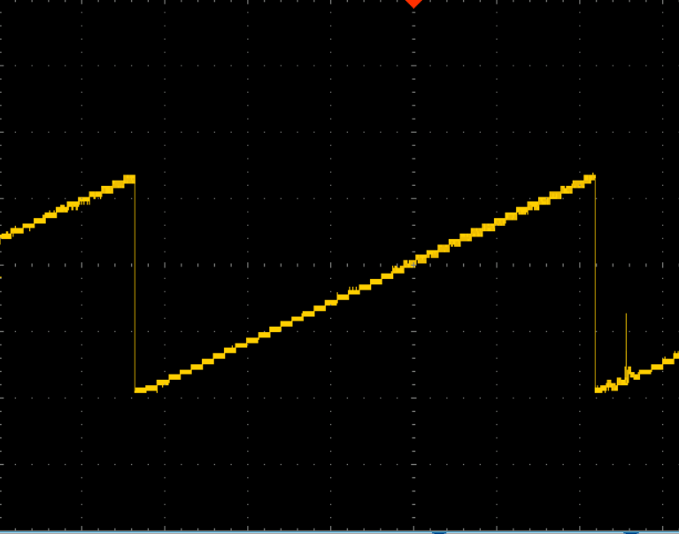
1-5 | TFT LCD | 8080 interface를 이용한 data display 변화 테스트 및 text 입력 확인 | intel 8080 | 넥썸 설계 프로그램 | 정상
1-6 | RS-232C, RS-485 | rs-232c : loop back (echo) 테스트 프로그램 작성, hyper terminal check rs-485 : rs-485 tx port에 text data 출력 후 오실로 스코프로 data 출력 확인 | rs-232c rs-485 | 자체 설계 프로그램 | 정상
1-7 | EEROM | 임의의 data 저장 및 load 상태 check | i2c | 자체 설계 프로그램 | 정상
1-8 | sd memory | data 저장 및 load 상태 check | SDO | 자체 설계 프로그램 | 정상
1-9 | ADC | 16bit 외부 ADC 입력에 function generator를 이용하여 삼각파 아날로그 전압을 MCU로 읽어 DAC로 출력 후 오실로 스코프로 확인 | spi | 자체 설계 프로그램 | 정상
1-10 | cpu reset | CPU reset chip 동작 확인 power on delay time 및 rising edge 파형 오실로 스코프로 측정 |  |  | 정상
1-11 | cpu core | CPU clock 주변 회로 동작 확인 V bat, reset, rtc clock, mater clock |  |  | V bat : 3V mater clock : 25MHz
Relay board
1-1 | mos-fet relay | MCU에서 GPIO control logic 를 MOS-FET Relay 출력 접점(NO/NC) 출력 테스트 |  | 자체 설계 프로그램 | 정상

